关系图
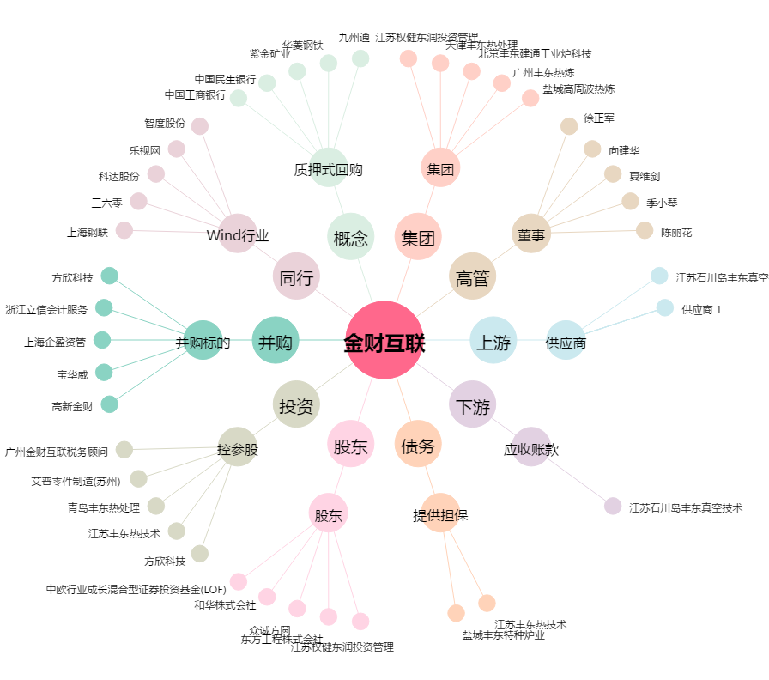
金财互联[002530.SZ] - 关系概览图

